상품제안서
오스템 UVC 자석거치겸용휴대용 칫솔살균기 | 상품코드: F32836

 |  |  |  |  |  |  | 02-412-0044 | www.easy1.co.kr
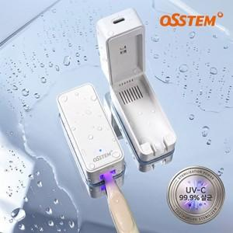

【상세/제작정보】 | 인쇄사이즈 : LED상단중앙 50 x 20 mm 구성품 : 본체,케이블,자석,매뉴얼 인증번호 : R-R-K2M-INZ-CARE YU101153-23003

【인쇄/포장옵션】 | 실크, 레이저, 풀칼라 / 포장지포장

【공급단가】 | 수량 | 50~ | 100~ | 300~ | 500~ | 1,000~
*VAT별도 | 단가 | 13,200원 | 12,980원 | 12,650원 | 12,430원 | 12,100원

【상품 URL】 | https://www.easy1.co.kr:443/src/goods_detail.php?gdno=32836

